Sheet1
动作名称 | 动作要点说明 | 图片
预备式 | 甲乙并步直立 | 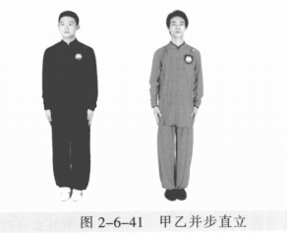
甲 乙 起 势 | (1)甲左转向左开步与肩同宽，乙右转向右开步与肩同宽。 (2)甲乙两手从身体两侧匀速上抬至与头同高。 (3)甲乙两腿屈膝，两手内合于体前自然下落。 (4)甲乙重心左移，进步成右虚步，右手背相搭，左手抬至胸腹前。 | 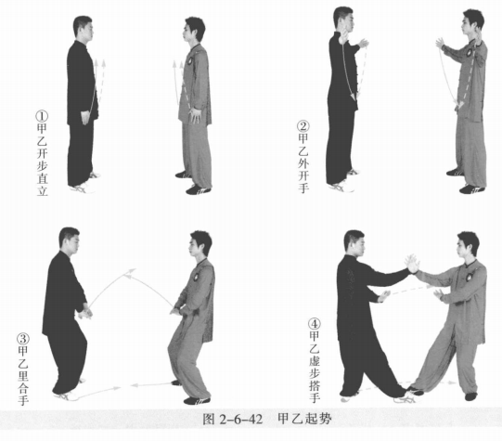
甲乙上金刚 | (1)甲左脚进步成左弓步，右手按乙腕，左手搭乙右大臂上。 (2)甲重心移至右腿成右弓步，两手后捋。乙重心前移成右弓步，并顺势挤 甲。 (3)甲身体左转，左手下压、前挤乙右臂，力达小臂。乙重心后移，甲重心 左移成左弓步。 (4)甲身体左转，两掌按击乙。乙右脚撤步成右虚步。甲乙目视对方。 (5)甲右脚上步成右虚步；乙右脚退步成左弓步。乙右手搭甲右手，左手搭 甲右大臂上。 (6)乙重心移至右腿成右弓步，两手后捋。甲顺势挤乙。 (7)乙身体左转，左手下压前挤甲右臂，力达小臂。甲重心后移成左弓步， 乙重心前移成左弓步。 (8)乙身体左转，两掌按击甲。甲右脚撤步成右虚步。 | 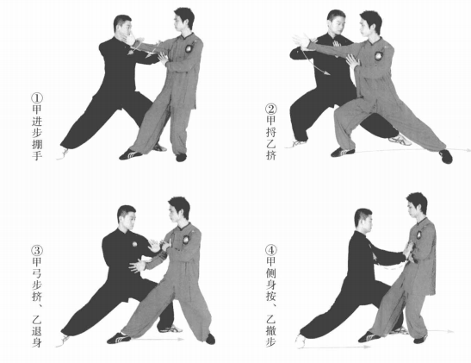 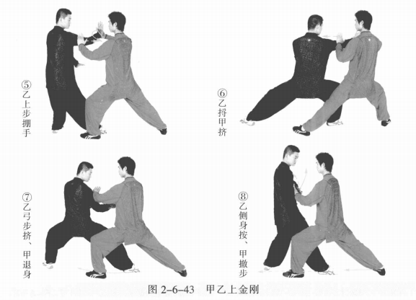
甲乙懒扎衣 | (1)乙右脚上步成右虚步，身体左转，两手前按。甲右脚退步成左弓步，身 体右转，右手拿乙右腕，左手托乙右肘。目视对方。 (2)甲左脚后撤成虚步，同时两手採折乙右手臂。乙右脚变换到甲左腿外侧 再进步套腿，左脚跟步成左虚步；身体右转，右臂顺势向外翻肘引化并挤靠甲胸 腹。 (3)甲两手向右下引化挤靠之力。乙右脚撤步成左弓步；甲右脚上步成右虚 步。甲右按掌；乙两手接甲手臂。目视对方。 (4)乙两手採折甲右臂。甲右脚变换到乙左腿外侧再进步套腿，左脚跟步成左 虚步，身体右转，右臂顺势向外翻肘引化并挤靠乙胸腹。目视对方。 | 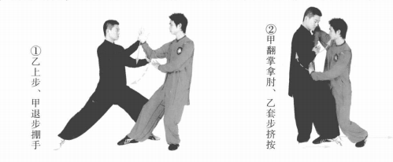
甲乙单鞭 | 乙两手向右下引化挤靠之力。甲右脚退步 成左弓步； 乙右脚退步成左弓步。双方左手相 接，手背相靠成侧立掌， 右手变勾手，勾尖向 下。两人均目视对方。 | 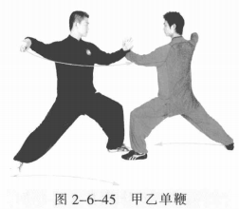
甲乙云手 | (1)甲右脚向右前上步成右弓步，右勾手 变掌向上搠架乙左手，右掌按击乙胸部。乙左 脚退步成右弓步，右手向下至体侧。两人均目视对方。 (2)乙右手向左由下向上拥架甲左臂，同时左掌按击甲胸部。甲右手至体 侧，掌心斜向下。两人均目视对方。 | 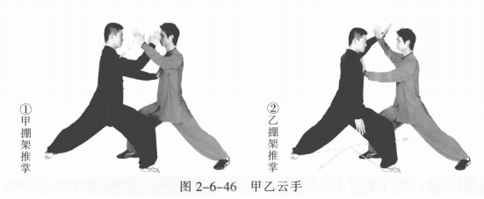
甲跌插、乙顺步倒撵猴 | 甲重心后移左腿，化解乙力；身体右转90°。紧接着右脚提膝后收震脚曲膝 落于左脚内侧，左腿用脚外沿铲踹乙脚踝部，两手向两侧弧形分开成侧立掌。乙身体右转，右脚后收成右虚步，右手向下至体侧，掌心向下，左手收胸前，掌心 斜向下。目视对方。 | 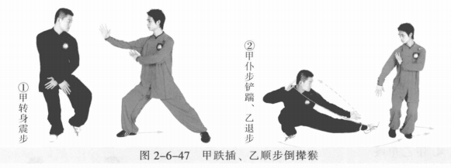
甲扫堂腿、乙顺步倒撵猴 | 甲身体重心平移左腿，右腿成右仆步，接着身体左转，右腿向左前扫击乙脚 踝部。同时左手向前上撩掌，收至左耳侧成侧立掌，右手随右腿扫转成侧立掌。 乙身体右转，右脚向左后退步躲避甲右脚，左脚跟步成左虚步，左手向下至体 侧，掌心向右，右手收胸前，掌心斜向下。目视对方。 | 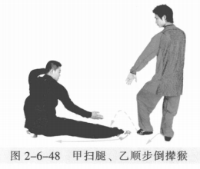
甲顺步倒撵猴、乙跌插 | 乙重心移左腿，右脚提膝震步曲膝落于左脚内侧，左脚用脚外沿铲踹甲右脚 膝关节处，两手向两侧弧形分开成侧立掌。甲右脚向后撤步躲避，右手向下至体 侧，掌心向左 ；左手收胸前，掌心斜向下。目视对方。 | 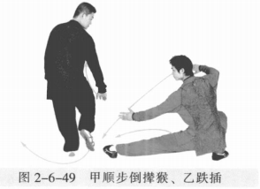
甲顺步倒撵猴、乙扫堂腿 | 乙身体重心平移左腿，右腿成右仆步，身体左转，右腿向左前扫击甲脚踝 部。同时左手向前上撩掌，收至左耳侧成侧立掌，右手随右腿扫转成侧立掌。甲右脚向左后退步躲避乙右脚，右脚退步成虚 步，身体右转，左手向下至体侧，掌心向右， 右手收胸前，掌心斜向下。 | 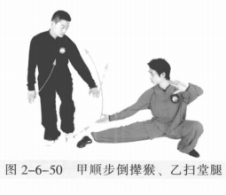
甲乙扎七星 | (1)乙起身变右弓步，右掌上提向右推 击甲面部，左手向下向右收至胸前成侧立掌。 甲右手接乙右手，左手接乙右肘。甲乙目视 对方。 (2)甲左脚进步进身，两手合力按击乙。乙重心后移下蹲成右仆步，身体右 转，同时右臂拥劲不丢，内收划弧引化甲来力。 (3)甲落空后退，乙迅速重心前移右腿成右弓步，用肩靠击甲胸部。 (4)甲左脚退步成右弓步，甲右掌上提向前击乙面部，左手收至胸前成侧立 掌。乙左脚上步成左虚步；乙右手接甲右手，左手接甲右肘。甲乙目视对方。 (5)乙左脚进步，进身，用两手合力按击甲。甲重心后移下蹲成右仆步，身 体右转，同时右臂拥劲不丢，内收向前引化乙来力。 (6)乙落空后退，甲迅速重心前移成右弓步，用肩靠击乙胸部。 | 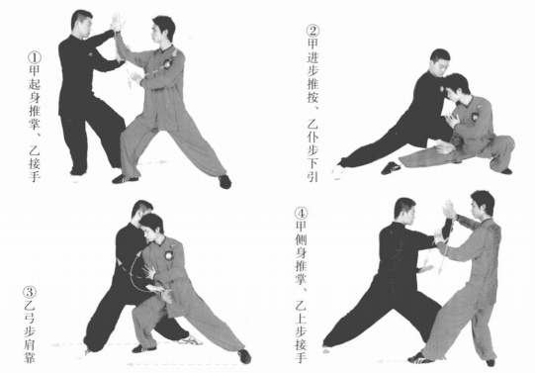 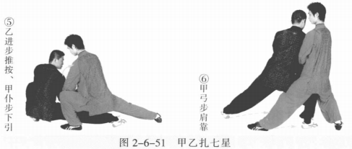
甲十字手、乙迎面肘 | (1)乙左脚撤步，右手抓握甲右手腕。甲左脚上步成左虚步，左手按压乙右 掌指，右臂沉肘旋掌向右缠压乙右腕，身体右转下蹲。乙顺势松腕，身体左转下 蹲。 (2)乙右肘上提化解採拿，同时左脚向左前进步成左弓步，右肘屈肘向 前击打甲面部。甲起身，右脚向右后撤步成右弓步，左手向右推乙右肘。 | 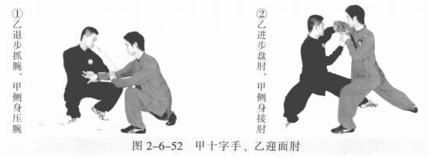
甲迎面肘、乙十字手 | (1)甲右手顺势握乙右腕。乙左手按压甲右掌指。乙成右弓步；甲成左弓 步。甲乙目视对方。 (2)乙右臂沉肘旋掌向右缠压甲右腕，身体右转下蹲，左脚撤步。甲顺势松 腕，同时身体右转下蹲，右脚跟步。 (3)甲右肘上提，化解採拿。同时左脚向左前进步成左弓步，右肘屈肘向前 击打乙面部。乙起身，右脚向右后撤步成右弓步，左手接甲右肘。甲乙目视对方 。 | 
甲开门迎客、乙迎门靠 | 乙右手向右引化，左手按甲右肘。甲右臂放松向下化解。乙右脚上步成左虚 步，右掌内旋掌心向右，右肩靠击甲胸部。甲左脚撤步成左虚步，左手上提向右 按击乙肩部。 | 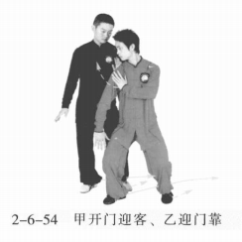
甲迎门靠、乙开门迎客 | 甲右脚上步，左脚跟步成左虚步；右掌内旋掌心向右，右肩靠击乙胸部；左 手至胸前。乙右脚退步成左弓步，身体右转，左脚撤步成左虚步，左手上提向右 按击甲肩部。 | 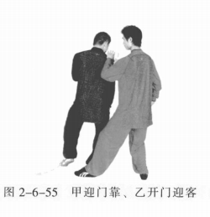
甲野马分鬃、乙倒撵猴 | (1)甲右脚进步成右弓步，沉肘立掌击打乙面部。乙左手向右下拦拨甲右 臂。甲乙目视对方。 (2)甲左脚上步成左弓步，身体右转，左掌向前劈击乙面部，右手至体侧。乙左脚退步成右弓步，身体右转。右手向左下拦拨甲左臂。甲乙目视对方。 (3)甲右脚上步成右弓步，右掌劈击乙面部。乙右脚退步，左脚撤步成左虚 步，左手接甲右肘，右手接甲右手。甲乙目视对方。 (4)乙左脚再进步变换在甲右腿内侧成右弓步，左腿向后撑甲右腿，身 体右转，同时双手捋採甲右手臂。甲顺势进身，左手至胸前成侧立掌。 | 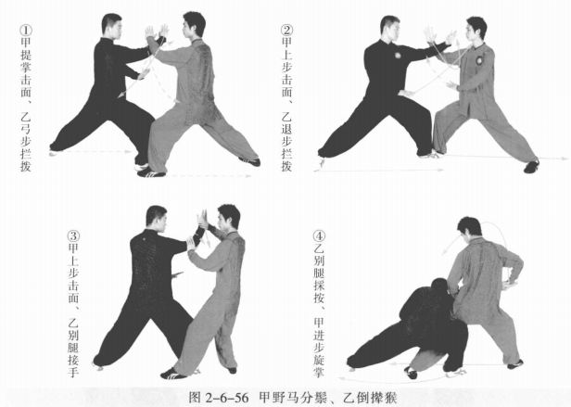
甲倒撵猴、乙野马分鬃 | (1)甲身体右转，化解后右脚退步成左弓步。乙右脚上步，右手劈击甲面 部。甲左手向右下拦拨乙右臂。甲乙目视对方。 (2)乙左脚上步成左弓步，身体右转，左掌向前劈击甲面部，右手至体 前。甲左脚退步成右弓步，身体右转，右手向左下拦拨乙左臂。甲乙目视对 方。 (3)乙右脚上步成右弓步，右掌劈击甲面部。甲右脚退步，左脚撤步成左虚步，左手接乙右肘，右手接乙右手。甲乙目视对方。 (4)甲左脚再进步变换在乙右脚内侧成右弓步，左腿向后撑乙右腿，身体右 转，同时双手捋採乙右手臂。乙顺势进身，左手至胸前。 | 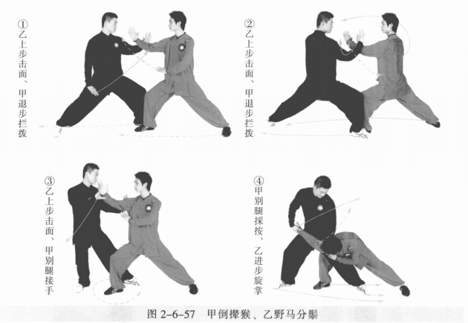
甲白鹤亮翅、乙金鸡独立 | (1)乙身体右转横挤甲。甲身体左转化力，同时右脚上步，左脚跟步成左虚 步。 甲右手拿乙右腕，左手托乙右肘，合力向右前按乙右臂。乙右腿撤步成右 虚步，左手托甲右肘。甲乙目视对方。 (2)乙右胯松沉，身体右转，右手向后向下解脱甲左手后，右腿提膝撞击甲 腹部，右掌向前击甲胸部。 甲右手向上托举乙右掌，左手下按乙右膝。甲乙目视 对方。 | 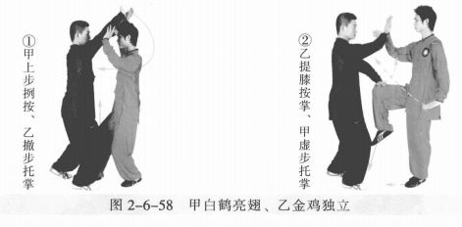
甲金鸡独立、乙白鹤亮翅 | (1)乙右脚进步，左脚跟步成左虚步，右手拿甲右腕，左手托甲右肘，合力 向右上 按甲右臂。 甲左手托乙右肘。甲乙目视对方。 (2)甲右胯松沉，身体右转，右手向后向下解脱乙左手后向前击乙胸部，右 腿提膝撞击乙腹部。 乙右手向上托举甲右掌，左手下按甲右膝。甲乙目视对方 。 | 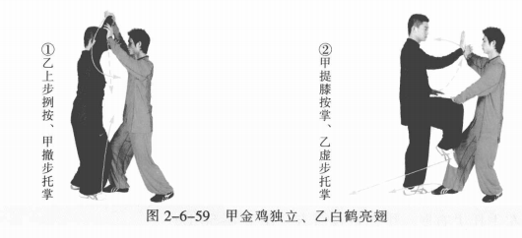
甲乙闪通背 | (1)乙右脚进步成右弓步；右掌击甲面部。甲右脚向后成左弓步，右手拥接 乙右手，左手接乙右肘。乙左手至体前成侧立掌。甲乙目视对方。 (2)甲两手捋乙右臂。乙顺势肩靠甲胸部。 (3)甲右脚向右后撤步成左弓步，身体右转化力，两手 採乙手臂。乙右胯 松沉，左腿向右上步，身体右转。双方相互右手相接，甲左手搭在乙右肘上。乙 左手放胸前。(4)乙右脚向右后退步成左弓步，同时两手捋甲右臂。甲右脚进步，顺势肩 靠乙胸部。 (5)乙右脚向右后撤步成左弓步，身体右转化力，两手捌採甲手臂( | 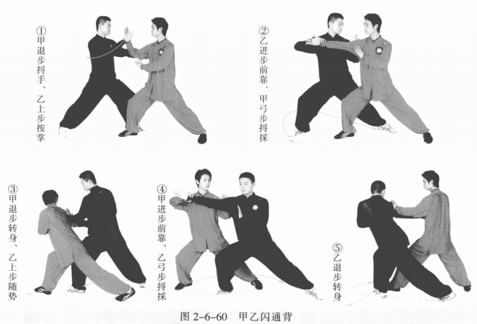
甲乙弯弓射虎 | (1)甲左脚向乙两腿间上步，然后右脚后撤步成左弓步，左掌变拳向左上拥 乙右臂，右拳击打乙胸部。 乙右腿后撤步成左虚步，左拳收至腰间。甲乙目视对 方。 (2)乙左脚进步成左弓步，左拳向前向上搬拦甲右拳，右拳击打甲胸部。甲 身体后移成左虚步，左拳收至腰间。甲乙目视对方。 (3)甲左拳向上搬拦乙右拳成右拉弓式。乙同时重心右移，亦成右拉弓式。 甲乙目视对方。 | 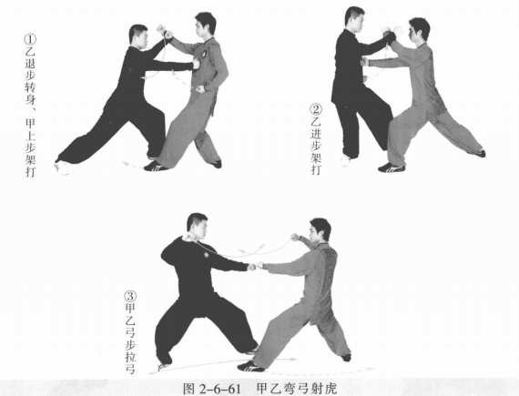
甲乙收势 | (1)甲重心后移，收右脚成右虚步。乙重心后移，收右脚成右虚步。甲乙右 手手背相搭，左手至于胸腹前，目视对方。 (2)甲乙右腿撤步，两手向外、向上、向内划弧至体前。 (3)甲乙起身并步 | 